模块分化
hmi主程序

UI部分不做文档说明

Beat：
发送心跳给back程序
LOG：
记录程序运行log（存储备份，可上传至云端）

Json：
Dbus通信的数据格式
Base：
放置一些工具函数，和工具类

Dbus：
与back通信
WIFI：
板子连接wifi

NetMonitor:
实时监控联网状态
Mqtt：
和云端服务器通信接收和发送消息
ToUI：
底层的c++代码，跟UI进行信号槽绑定

Json
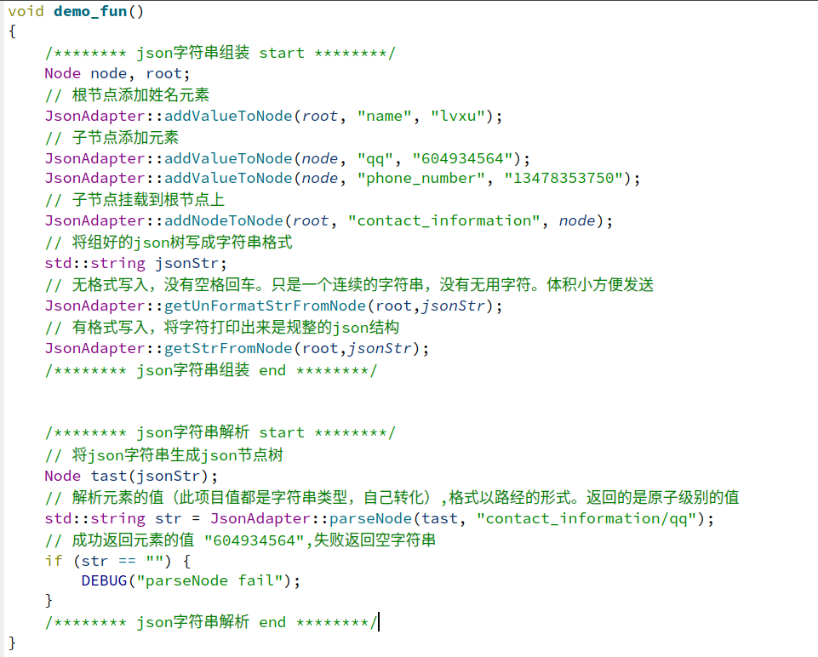
先写的back程序。此模块直接拿来复用
概述 | 此模块网上有轮子，但是我还是决定自己写一下，锻炼下我的能力
模块职责 | 将数据打包成cJson格式，为其他模块提供接口
设计思路 | 本程序为C++程序，这里使用的是cJson的源码。所以此模块选择适配器模式， 将c接口包装成C++字符串的接口给别的模块使用

模块代码接口（详细请查看文件）
cJson源码 | git@github.com:DaveGamble/cJSON.git 源码 | 提供各种接口
jsonAdapter类 | jsonAdapter.cpp;jsonAdapter,h | 适配器功能，转化c接口成c++的
 | addValueToNode | 填充节点数据
 | addNodeToNode | 把一个节点安到另一个节点上
 | getStrFromNode | 以传入节点为根，取json格式字符串
 | getUnFormatStrFromNode | 以传入节点为根，取无格式字符串
 | parseNode | 从节点中解析解析出json成员变量的值
Node类 | Node.cpp;Node.h | 为了将Json抽象成一个对象，方便适配器使用
 | isValid | 返回值为当前对象节点是否是空
 | 重写了构造函数，和一些运算符 | 方便使用，详见代码

示例

Base
工具函数，工具类

ToUI
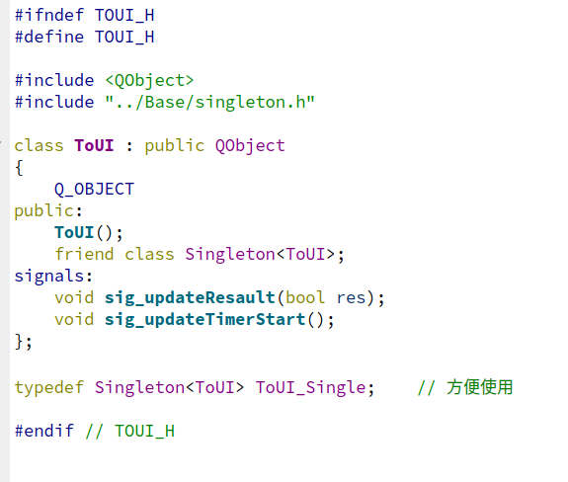
底层是C++实现的，ToUI这个类继承了QT的Object，为了实现跟UI的信号和槽交互。底层的c++类调用单例ToUI对象的信号函数实现发消息给UI层。

Dbus
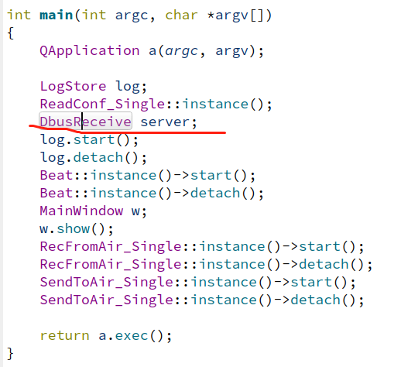
back程序的dbus自己封的，现在用人家QT的几行代码就完成。调接口好快乐
概述 | 使用QT封装的bus，真香
模块职责 | 此模块用于与其他程序通信
设计思路 | 1.给别的模块提供通信接口 2.主函数里创建个对象，用于接收数据

模块接口代码
DbusSend类 | DbusSend.cpp\DbusSend.h | 收发消息
 | sendASiganl | 发送信号

DbusReceive类 | DbusReceive.cpp\DbusReceive.h | 提供线程监听dbus信号类消息
 | service_get | 收到消息的回调函数

 | DbusReceive | 构造函数里写监听的信号

发送信号只需一步即可

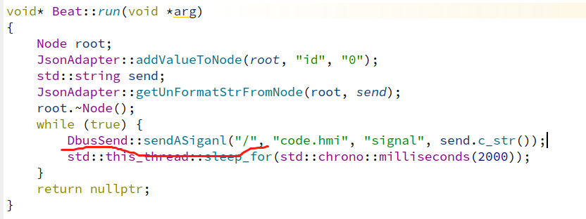

找个能让对象一直活的地方创建一个对象，来消息就会调回调函数了

Mqtt
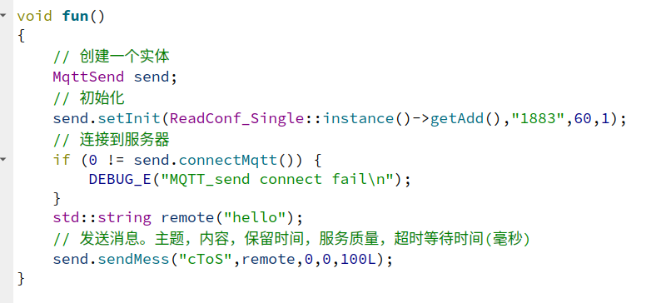
概述 | 对Mqtt库c语言api进行封装，用封装好的库完成业务
模块职责 | 使用Mqtt通信与服务器收发数据
设计思路 | 收发各一个线程，断网后线程凋亡。等待再次联网后被网监线程再次拉起。

MqttClinet类 | mqttClinet.h/.cpp | 接收Mqtt服务器发来的消息
 | getIntence | 单例
 | connlost | 连接断开时触发
 | msgarrvd | 接收服务器消息的回调函数
 | setInit | 初始化连接（连接之前）
 | connectMqtt | 连接到mqtt服务器
 | subscribe | 订阅主题（并将一个处理将来 收到消息后处理消息的函数指针传入，类型必须是： void *(*fun）(void*)
 | unConnectMqtt | 断开与服务器连接
MqttSend类 | mqttSend.h/cpp | 向Mqtt云端发送数据
 | setInit | 初始化连接（连接之前）
 | connectMqtt | 连接服务器
 | sendMess | 发送消息
ReadConf类 | ReadConf.h/cpp | 从配置文件中读取参数
RecFromAir类 | RecFromAir.h/cpp | 构建从服务器收消息的逻辑
 | addTaskQ | 加入任务队列
 | popTaskQ | 从任务队列读取数据
 | threadIsActive | 获取线程run的存活状态
 | run | 逻辑线程
SendToAir类 | SendToAir.h/cpp | 构建向服务器发消息的逻辑
 | addTaskQ | 加入任务队列
 | popTaskQ | 从任务队列读取数据
 | threadIsActive | 获取线程run的存活状态
 | run | 逻辑线程

Mqtt简单使用，msgarrvd函数请自定义

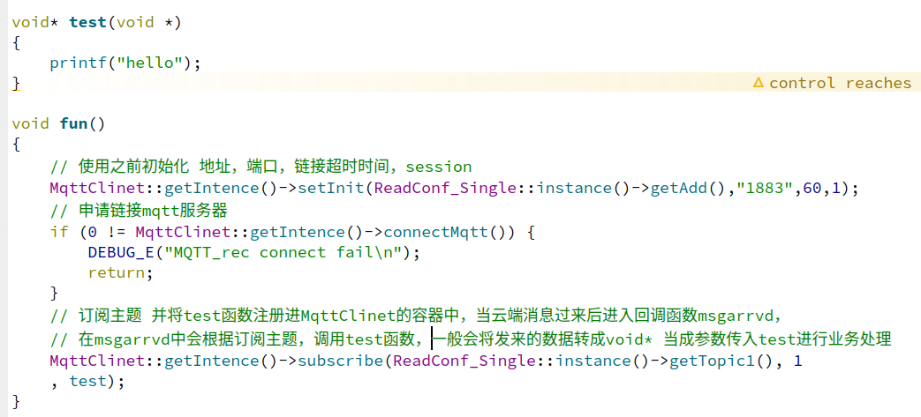

发送消息实例

